상품제안서
보틀메모잇(주문제작형) | 상품코드: F05613

 |  |  |  |  |  |  | 02-412-0044 | www.easy1.co.kr
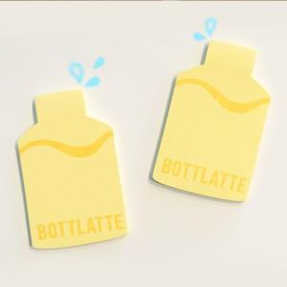

【상세/제작정보】 | 귀여운 보틀 디자인

【인쇄/포장옵션】 | 풀칼라 / OPP(비닐)

【공급단가】 | 수량 | 1,000~ | 2,000~ | 3,000~ | 5,000~ | 10,000~
*VAT별도 | 20매 | 410원 | 400원 | 380원 | 370원 | 360원
 | 30매 | 590원 | 570원 | 550원 | 520원 | 510원
 | 50매 | 720원 | 700원 | 670원 | 640원 | 630원

【상품 URL】 | http://www.easy1.co.kr/src/goods_detail.php?gdno=5613

